Plan1
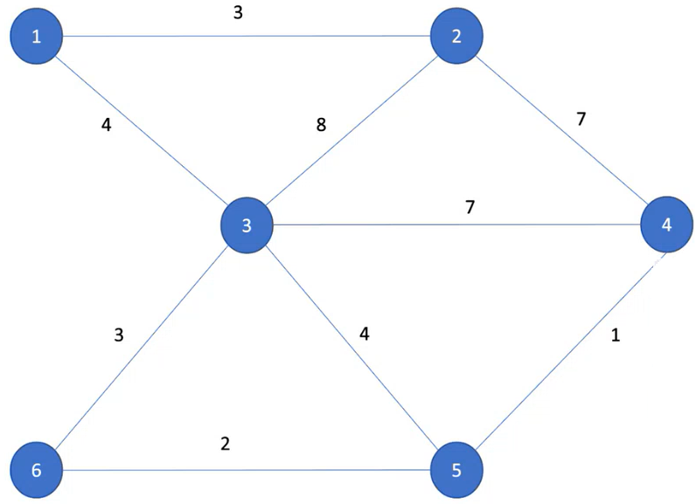
 |  |  |  |  |  | Atualização
 |  |  |  |  |  | cij = min(cij, (cik + ckj))

Passo 1 - Encontrar a matriz de Floyd e separar os nós ímpares
k=0 |  |  |  |  |  |  |  | k=1 |  |  |  |  |  |  | k=2 |  |  |  |  |  |  | k=3 |  |  |  |  |  |  | k=4 |  |  |  |  |  |  | k=5 |  |  |  |  |  |  | k=6
Matriz de Custos |  |  |  |  |  |  |  | Matriz de Custos |  |  |  |  |  |  | Matriz de Custos |  |  |  |  |  |  | Matriz de Custos |  |  |  |  |  |  | Matriz de Custos |  |  |  |  |  |  | Matriz de Custos |  |  |  |  |  |  | Matriz de Custos
 | 1 | 2 | 3 | 4 | 5 | 6 |  |  | 1 | 2 | 3 | 4 | 5 | 6 |  | 1 | 2 | 3 | 4 | 5 | 6 |  | 1 | 2 | 3 | 4 | 5 | 6 |  | 1 | 2 | 3 | 4 | 5 | 6 |  | 1 | 2 | 3 | 4 | 5 | 6 |  | 1 | 2 | 3 | 4 | 5 | 6
1 | 0 | 3 | 4 | inf | inf | inf |  | 1 | 0 | 3 | 4 | inf | inf | inf | 1 | 0 | 3 | 4 | 10 | inf | inf | 1 | 0 | 3 | 4 | 10 | 8 | 7 | 1 | 0 | 3 | 4 | 10 | 8 | 7 | 1 | 0 | 3 | 4 | 9 | 8 | 7 | 1 | 0 | 3 | 4 | 9 | 8 | 7
2 | 3 | 0 | 8 | 7 | inf | inf |  | 2 | 3 | 0 | 7 | 7 | inf | inf | 2 | 3 | 0 | 7 | 7 | inf | inf | 2 | 3 | 0 | 7 | 7 | 11 | 10 | 2 | 3 | 0 | 7 | 7 | 8 | 10 | 2 | 3 | 0 | 7 | 7 | 8 | 10 | 2 | 3 | 0 | 7 | 7 | 8 | 10
3 | 4 | 8 | 0 | 7 | 4 | 3 |  | 3 | 4 | 7 | 0 | 7 | 4 | 3 | 3 | 4 | 7 | 0 | 7 | 4 | 3 | 3 | 4 | 7 | 0 | 7 | 4 | 3 | 3 | 4 | 7 | 0 | 7 | 4 | 3 | 3 | 4 | 7 | 0 | 5 | 4 | 3 | 3 | 4 | 7 | 0 | 5 | 4 | 3
4 | inf | 7 | 7 | 0 | 1 | inf |  | 4 | inf | 7 | 7 | 0 | 1 | inf | 4 | 10 | 7 | 7 | 0 | 1 | inf | 4 | 10 | 7 | 7 | 0 | 1 | inf | 4 | 10 | 7 | 7 | 0 | 1 | inf | 4 | 9 | 7 | 5 | 0 | 1 | 3 | 4 | 9 | 7 | 5 | 0 | 1 | 3
5 | inf | inf | 4 | 1 | 0 | 2 |  | 5 | inf | inf | 4 | 1 | 0 | 2 | 5 | inf | inf | 4 | 1 | 0 | 2 | 5 | 8 | 11 | 4 | 1 | 0 | 2 | 5 | 8 | 8 | 4 | 1 | 0 | 2 | 5 | 8 | 8 | 4 | 1 | 0 | 2 | 5 | 8 | 8 | 4 | 1 | 0 | 2
6 | inf | inf | 3 | inf | 2 | 0 |  | 6 | inf | inf | 3 | inf | 2 | 0 | 6 | inf | inf | 3 | inf | 2 | 0 | 6 | 7 | 10 | 3 | inf | 2 | 0 | 6 | 7 | 10 | 3 | inf | 2 | 0 | 6 | 7 | 10 | 3 | 3 | 2 | 0 | 6 | 7 | 10 | 3 | 3 | 2 | 0

Matriz de Trajetos |  |  |  |  |  |  |  | Matriz de Trajetos |  |  |  |  |  |  | Matriz de Trajetos |  |  |  |  |  |  | Matriz de Trajetos |  |  |  |  |  |  | Matriz de Trajetos |  |  |  |  |  |  | Matriz de Trajetos |  |  |  |  |  |  | Matriz de Trajetos
 | 1 | 2 | 3 | 4 | 5 | 6 |  |  | 1 | 2 | 3 | 4 | 5 | 6 |  | 1 | 2 | 3 | 4 | 5 | 6 |  | 1 | 2 | 3 | 4 | 5 | 6 |  | 1 | 2 | 3 | 4 | 5 | 6 |  | 1 | 2 | 3 | 4 | 5 | 6 |  | 1 | 2 | 3 | 4 | 5 | 6
1 | 1 | 1 | 1 | 1 | 1 | 1 |  | 1 | 1 | 1 | 1 | 1 | 1 | 1 | 1 | 1 | 1 | 1 | 2 | 1 | 1 | 1 | 1 | 1 | 1 | 2 | 3 | 3 | 1 | 1 | 1 | 1 | 2 | 3 | 3 | 1 | 1 | 1 | 1 | 5 | 3 | 3 | 1 | 1 | 1 | 1 | 5 | 3 | 3
2 | 2 | 2 | 2 | 2 | 2 | 2 |  | 2 | 2 | 2 | 1 | 2 | 2 | 2 | 2 | 2 | 2 | 1 | 2 | 2 | 2 | 2 | 2 | 2 | 1 | 2 | 3 | 3 | 2 | 2 | 2 | 1 | 2 | 4 | 3 | 2 | 2 | 2 | 1 | 2 | 4 | 3 | 2 | 2 | 2 | 1 | 2 | 4 | 3
3 | 3 | 3 | 3 | 3 | 3 | 3 |  | 3 | 3 | 1 | 3 | 3 | 3 | 3 | 3 | 3 | 1 | 3 | 3 | 3 | 3 | 3 | 3 | 1 | 3 | 3 | 3 | 3 | 3 | 3 | 1 | 3 | 3 | 3 | 3 | 3 | 3 | 1 | 3 | 5 | 3 | 3 | 3 | 3 | 1 | 3 | 5 | 3 | 3
4 | 4 | 4 | 4 | 4 | 4 | 4 |  | 4 | 4 | 4 | 4 | 4 | 4 | 4 | 4 | 2 | 4 | 4 | 4 | 4 | 4 | 4 | 2 | 4 | 4 | 4 | 4 | 4 | 4 | 2 | 4 | 4 | 4 | 4 | 4 | 4 | 3 | 4 | 5 | 4 | 4 | 5 | 4 | 3 | 4 | 5 | 4 | 4 | 5
5 | 5 | 5 | 5 | 5 | 5 | 5 |  | 5 | 5 | 5 | 5 | 5 | 5 | 5 | 5 | 5 | 5 | 5 | 5 | 5 | 5 | 5 | 3 | 1 | 5 | 5 | 5 | 5 | 5 | 3 | 4 | 5 | 5 | 5 | 5 | 5 | 3 | 4 | 5 | 5 | 5 | 5 | 5 | 3 | 4 | 5 | 5 | 5 | 5
6 | 6 | 6 | 6 | 6 | 6 | 6 |  | 6 | 6 | 6 | 6 | 6 | 6 | 6 | 6 | 6 | 6 | 6 | 6 | 6 | 6 | 6 | 3 | 1 | 6 | 6 | 6 | 6 | 6 | 3 | 1 | 6 | 6 | 6 | 6 | 6 | 3 | 1 | 6 | 5 | 6 | 6 | 6 | 3 | 1 | 6 | 5 | 6 | 6

Nós pares X+ = {1,6} |  |  | Matriz de Custos
 |  |  |  | 1 | 2 | 3 | 4 | 5 | 6
Nós ímpares X- = {2,3,4,5} |  |  | 1 | 0 | 3 | 4 | 9 | 8 | 7
 |  |  | 2 | 3 | 0 | 7 | 7 | 8 | 10
 |  |  | 3 | 4 | 7 | 0 | 5 | 4 | 3
 |  |  | 4 | 9 | 7 | 5 | 0 | 1 | 3
 |  |  | 5 | 8 | 8 | 4 | 1 | 0 | 2
 |  |  | 6 | 7 | 10 | 3 | 3 | 2 | 0

 |  |  | Matriz de Trajetos
 |  |  |  | 1 | 2 | 3 | 4 | 5 | 6
 |  |  | 1 | 1 | 1 | 1 | 5 | 3 | 3
 |  |  | 2 | 2 | 2 | 1 | 2 | 4 | 3
 |  |  | 3 | 3 | 1 | 3 | 5 | 3 | 3
 |  |  | 4 | 3 | 4 | 5 | 4 | 4 | 5
 |  |  | 5 | 3 | 4 | 5 | 5 | 5 | 5
 |  |  | 6 | 3 | 1 | 6 | 5 | 6 | 6

Passo 2 - Achar o matching

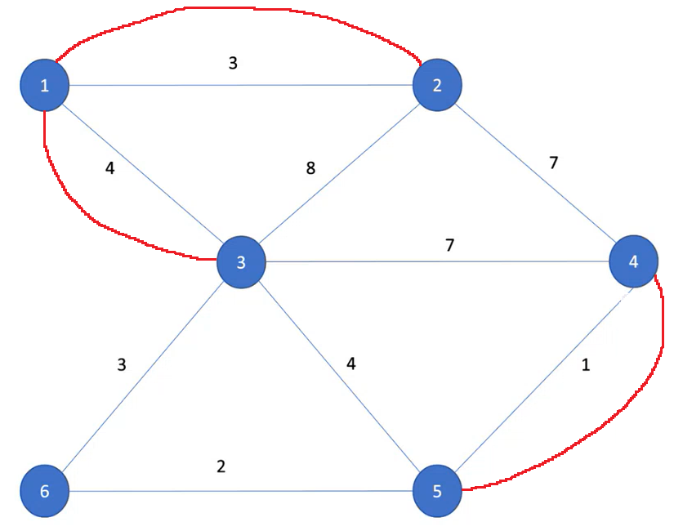
1 - Fazer todas as combinações possíveis dentre os pontos ímpares: |  |  |  |  |  |  | Matching | Custo
 |  |  |  |  |  |  | 2-3, 4-5 | 8 | Esse é o menor matching
 |  |  |  |  |  |  | 2-4, 3-5 | 11
 |  |  |  |  |  |  | 2-5, 3-4 | 13

2-3, segundo a matriz de trajetos: |  |  |  | 2-1-3
4-5, segundo a matriz de trajetos: |  |  |  | 4-5

Passo 3 - Obter o circuito Euleriano

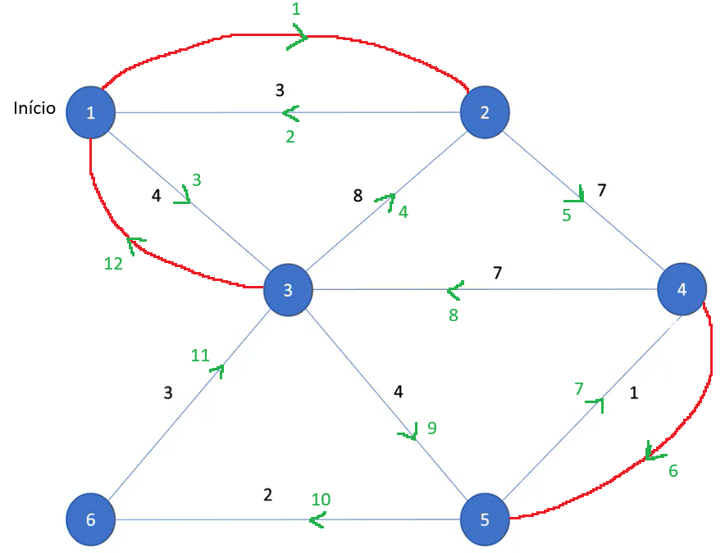
O circuito a seguir foi obtido com a Regra de Fleury iniciando no ponto 1

As setas em verde indicam o sentido do arco.
O número em verde indica a ordem que o carteiro percorrerá.

Circuito obtido: |  | 1-2-1-3-2-4-5-4-3-5-6-3-1

